TS část 2
0172020 - Technická specifikace pro část 2 - nabídková cena
OZNAČENÍ VÝROBKU | NÁZEV VÝROBKU | POPIS VÝROBKU | ROZMĚRY (výška x šířka x hloubka) v mm | ILUSTRAČNÍ FOTO | ZÁRUKA | POČET KS CELKEM | MAXIMÁLNÍ PŘÍPUSTNÁ JEDNOTKOVÁ CENA v Kč bez DPH | cena v Kč bez DPH/ks (s montáží a dopravou) | cena v Kč bez DPH celkem za položku | částka DPH v Kč | cena celkem v Kč včetně DPH
1 | Kuchyňská skříňka spodní 1 | Kuchyňská skříňka spodní, dvojkřídlá dvířka se 2 policemi, nosnost police min. 30 kg, úchytky z pokoveného plastu, materiál: dřevotřísková deska s melaminovým potažením, šířka materiálu min. 16 mm, dekor v kombinaci jasan a dub tmavý. | 820 x 1000 x 520 +/-50 | 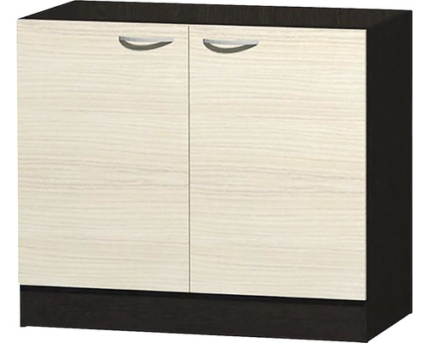 | 2 roky | 1 | 1,500.00 Kč |  | - Kč | - Kč | - Kč
2 | Kuchyňská skříňka spodní 2 | Kuchyňská skříňka spodní, 1 zásuvka, 1 otočné dveře, se 2 policemi, nosnost police min. 30 kg, úchytky z pokoveného plastu, materiál: dřevotřísková deska s melaminovým potažením, šířka materiálu min. 16 mm, dekor v kombinaci jasan a dub tmavý. | 820 x 500 x 520 +/-50 | 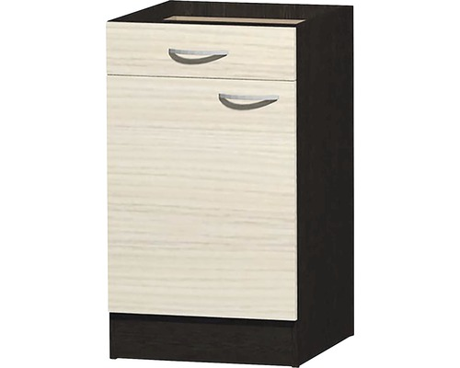 | 2 roky | 1 | 1,100.00 Kč |  | - Kč | - Kč | - Kč
3 | Kuchyňská skříňka horní 1 | Kuchyňská skříňka horní, dvojkřídlá dvířka se 2 policemi, nosnost police min. 30 kg, úchytky z pokoveného plastu, materiál: dřevotřísková deska s melaminovým potažením, šířka materiálu min. 16 mm, dekor v kombinaci jasan a dub tmavý. | 580 x 1000 x 300 +/-50 | 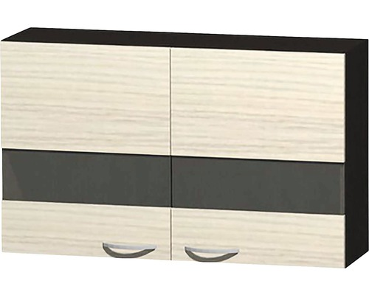 | 2 roky | 1 | 1,400.00 Kč |  | - Kč | - Kč | - Kč
4 | Kuchyňská skříňka horní 2 | Kuchyňská skříňka horní, jednokřídlá dvířka se 2 policemi, nosnost police min. 30 kg, úchytky z pokoveného plastu, materiál: dřevotřísková deska s melaminovým potažením, šířka materiálu min. 16 mm, dekor v kombinaci jasan a dub tmavý. | 580 x 500 x 300 +/-50 | 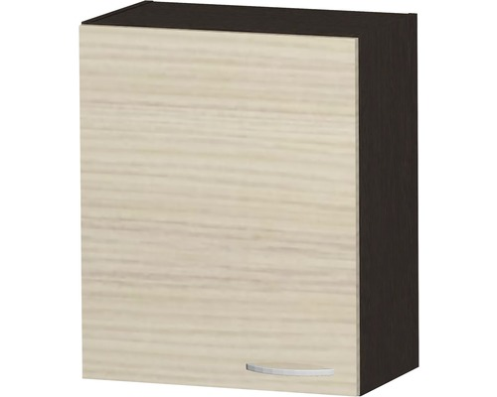 | 2 roky | 1 | 600.00 Kč |  | - Kč | - Kč | - Kč
5 | Kuchyňská skříňka horní 3 | Kuchyňská skříňka horní, výklopné dveře, se 2 policemi, nosnost police min. 30 kg, úchytky z pokoveného plastu, materiál: dřevotřísková deska s melaminovým potažením, šířka materiálu min. 16 mm, dekor v kombinaci jasan a dub tmavý. | 360 x 500 x 300 +/-50 | 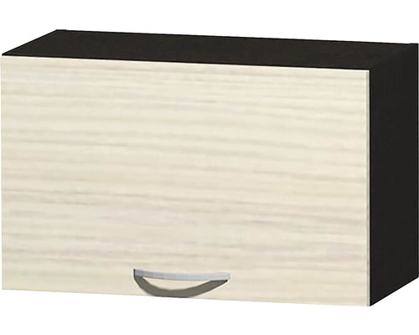 | 2 roky | 1 | 590.00 Kč |  | - Kč | - Kč | - Kč
6 | Nerezový dřez pro horní montáž | Nerezový dřez pro horní montáž, materiál: nerezová ocel, provedení hladké, výtoková hlavice 1 1/2 s přepadem, Sifon s odbočkou na myčku/pračku, montážní úchyty, předinstalované polyuretanové těsnění po celém spodním obvodu dřezu. | 150 x 365 x 355 +/- 30 | - | 2 roky | 1 | 980.00 Kč |  | - Kč | - Kč | - Kč
7 | Dřezová baterie páková pro přívod studené a teplé vody | Dřezová baterie páková pro přívod studené a teplé vody, materiál mosaz podle DIN 50930-6, povrch chrom lesk, upevňovací sada, pružné připojovací hadice 3/8", kartuše s keramickým těsněním, keramické těsnící podložky, flexibilní připojovací hadice podle DVGW/W270/KTW, perlátor LGA s kontrolou hlučnosti | průměr otvoru pro armaturu 32 | - | 2 roky | 1 | 290.00 Kč |  | - Kč | - Kč | - Kč
8 | Kuchyňská pracovní deska | kuchyňská pracovní deska, materiál: dřevotřísková deska, povrch dekorativní laminát, dekor anthracit, barevná stálost, odolnost proti oděru, určeno pro kontakt s potravinami | 28 x 1500 x 600 | - | 2 roky | 1 | 960.00 Kč |  | - Kč | - Kč | - Kč
celková cena |  |  |  |  |  |  |  |  | - Kč | - Kč | - Kč

